Sheet1
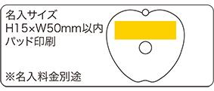
提 案 書

BMIメジャー（1.5ｍ） |  | 参考上代 | ¥210 | 販売価格
 |  | （税別） |  | （税別）
【JAN】 | 4562121881686
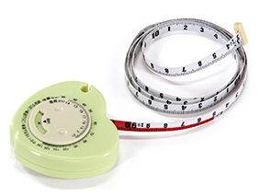 |  |  | 【商品番号】 5101 【本体サイズ】 63×59×16ｍｍ・30ｇ 【パッケージサイズ】 63×63×21ｍｍ・38ｇ 【個装形態】 化粧箱入 【材質】 ポリスチレン・PVC 【入数】 300 【商品説明】 BMI指数を調べられるメモリ付きのメジャー 【生産国】 中国

